Tabla O
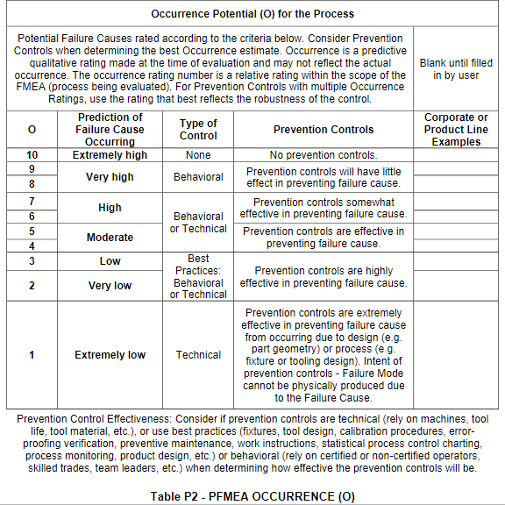

Tabla D
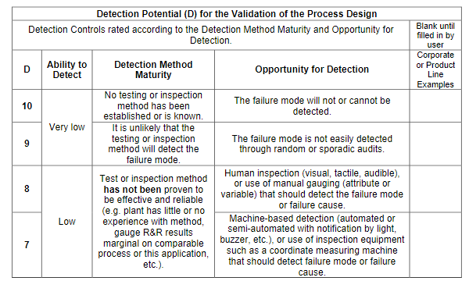

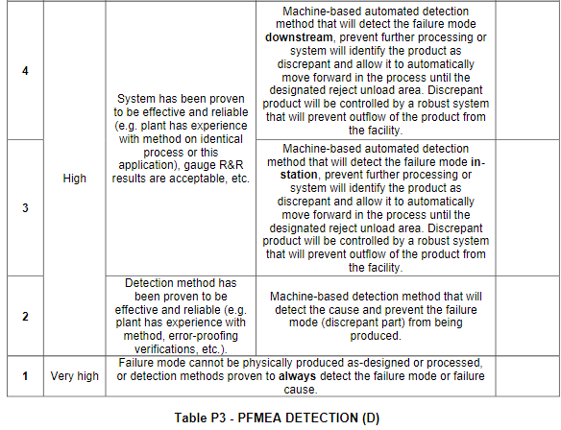

Tabla S
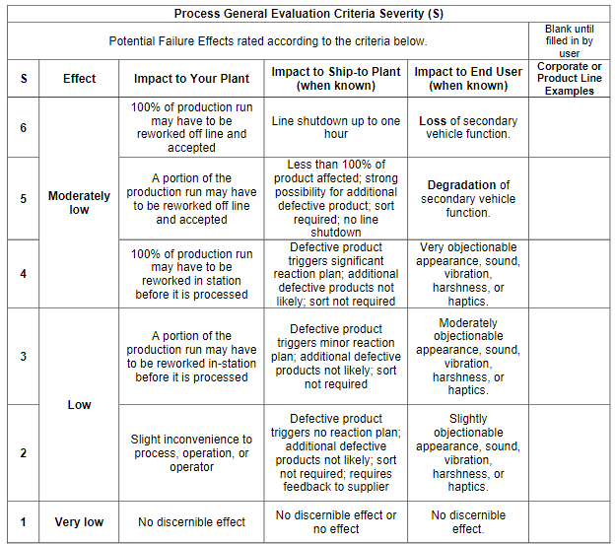

Moderado

Tabla AP
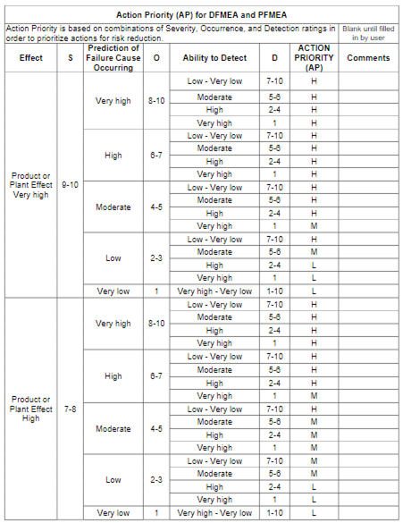
 | S | O | D
101010 | 10 | 10 | 10 | H
10109 | 10 | 10 | 9 | H
10108 | 10 | 10 | 8 | H
10107 | 10 | 10 | 7 | H
10106 | 10 | 10 | 6 | H
10105 | 10 | 10 | 5 | H
10104 | 10 | 10 | 4 | H
10103 | 10 | 10 | 3 | H
10102 | 10 | 10 | 2 | H
10101 | 10 | 10 | 1 | H
10910 | 10 | 9 | 10 | H
1099 | 10 | 9 | 9 | H
1098 | 10 | 9 | 8 | H
1097 | 10 | 9 | 7 | H
1096 | 10 | 9 | 6 | H
1095 | 10 | 9 | 5 | H
1094 | 10 | 9 | 4 | H
1093 | 10 | 9 | 3 | H
1092 | 10 | 9 | 2 | H
1091 | 10 | 9 | 1 | H
10810 | 10 | 8 | 10 | H
1089 | 10 | 8 | 9 | H
1088 | 10 | 8 | 8 | H
1087 | 10 | 8 | 7 | H
1086 | 10 | 8 | 6 | H
1085 | 10 | 8 | 5 | H
1084 | 10 | 8 | 4 | H
1083 | 10 | 8 | 3 | H
1082 | 10 | 8 | 2 | H
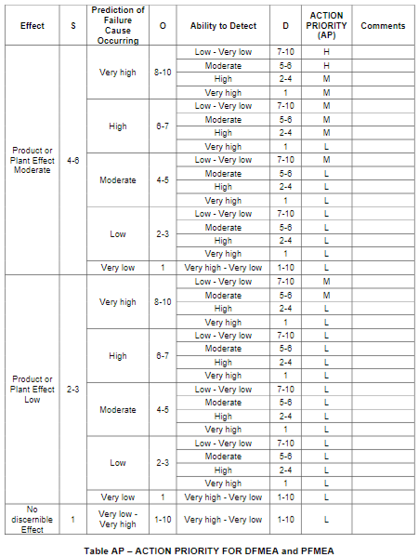
1081 | 10 | 8 | 1 | H
10710 | 10 | 7 | 10 | H
1079 | 10 | 7 | 9 | H
1078 | 10 | 7 | 8 | H
1077 | 10 | 7 | 7 | H
1076 | 10 | 7 | 6 | H
1075 | 10 | 7 | 5 | H
1074 | 10 | 7 | 4 | H
1073 | 10 | 7 | 3 | H
1072 | 10 | 7 | 2 | H
1071 | 10 | 7 | 1 | H
10610 | 10 | 6 | 10 | H
1069 | 10 | 6 | 9 | H
1068 | 10 | 6 | 8 | H
1067 | 10 | 6 | 7 | H
1066 | 10 | 6 | 6 | H
1065 | 10 | 6 | 5 | H
1064 | 10 | 6 | 4 | H
1063 | 10 | 6 | 3 | H
1062 | 10 | 6 | 2 | H
1061 | 10 | 6 | 1 | H
10510 | 10 | 5 | 10 | H
1059 | 10 | 5 | 9 | H
1058 | 10 | 5 | 8 | H
1057 | 10 | 5 | 7 | H
1056 | 10 | 5 | 6 | H
1055 | 10 | 5 | 5 | H
1054 | 10 | 5 | 4 | H
1053 | 10 | 5 | 3 | H
1052 | 10 | 5 | 2 | H
1051 | 10 | 5 | 1 | M
10410 | 10 | 4 | 10 | H
1049 | 10 | 4 | 9 | H
1048 | 10 | 4 | 8 | H
1047 | 10 | 4 | 7 | H
1046 | 10 | 4 | 6 | H
1045 | 10 | 4 | 5 | H
1044 | 10 | 4 | 4 | H
1043 | 10 | 4 | 3 | H
1042 | 10 | 4 | 2 | H
1041 | 10 | 4 | 1 | M
10310 | 10 | 3 | 10 | H
1039 | 10 | 3 | 9 | H
1038 | 10 | 3 | 8 | H
1037 | 10 | 3 | 7 | H
1036 | 10 | 3 | 6 | M
1035 | 10 | 3 | 5 | M
1034 | 10 | 3 | 4 | L
1033 | 10 | 3 | 3 | L
1032 | 10 | 3 | 2 | L
1031 | 10 | 3 | 1 | L
10210 | 10 | 2 | 10 | H
1029 | 10 | 2 | 9 | H
1028 | 10 | 2 | 8 | H
1027 | 10 | 2 | 7 | H
1026 | 10 | 2 | 6 | M
1025 | 10 | 2 | 5 | M
1024 | 10 | 2 | 4 | L
1023 | 10 | 2 | 3 | L
1022 | 10 | 2 | 2 | L
1021 | 10 | 2 | 1 | L
10110 | 10 | 1 | 10 | L
1019 | 10 | 1 | 9 | L
1018 | 10 | 1 | 8 | L
1017 | 10 | 1 | 7 | L
1016 | 10 | 1 | 6 | L
1015 | 10 | 1 | 5 | L
1014 | 10 | 1 | 4 | L
1013 | 10 | 1 | 3 | L
1012 | 10 | 1 | 2 | L
1011 | 10 | 1 | 1 | L
91010 | 9 | 10 | 10 | H
9109 | 9 | 10 | 9 | H
9108 | 9 | 10 | 8 | H
9107 | 9 | 10 | 7 | H
9106 | 9 | 10 | 6 | H
9105 | 9 | 10 | 5 | H
9104 | 9 | 10 | 4 | H
9103 | 9 | 10 | 3 | H
9102 | 9 | 10 | 2 | H
9101 | 9 | 10 | 1 | H
9910 | 9 | 9 | 10 | H
999 | 9 | 9 | 9 | H
998 | 9 | 9 | 8 | H
997 | 9 | 9 | 7 | H
996 | 9 | 9 | 6 | H
995 | 9 | 9 | 5 | H
994 | 9 | 9 | 4 | H
993 | 9 | 9 | 3 | H
992 | 9 | 9 | 2 | H
991 | 9 | 9 | 1 | H
9810 | 9 | 8 | 10 | H
989 | 9 | 8 | 9 | H
988 | 9 | 8 | 8 | H
987 | 9 | 8 | 7 | H
986 | 9 | 8 | 6 | H
985 | 9 | 8 | 5 | H
984 | 9 | 8 | 4 | H
983 | 9 | 8 | 3 | H
982 | 9 | 8 | 2 | H
981 | 9 | 8 | 1 | H
9710 | 9 | 7 | 10 | H
979 | 9 | 7 | 9 | H
978 | 9 | 7 | 8 | H
977 | 9 | 7 | 7 | H
976 | 9 | 7 | 6 | H
975 | 9 | 7 | 5 | H
974 | 9 | 7 | 4 | H
973 | 9 | 7 | 3 | H
972 | 9 | 7 | 2 | H
971 | 9 | 7 | 1 | H
9610 | 9 | 6 | 10 | H
969 | 9 | 6 | 9 | H
968 | 9 | 6 | 8 | H
967 | 9 | 6 | 7 | H
966 | 9 | 6 | 6 | H
965 | 9 | 6 | 5 | H
964 | 9 | 6 | 4 | H
963 | 9 | 6 | 3 | H
962 | 9 | 6 | 2 | H
961 | 9 | 6 | 1 | H
9510 | 9 | 5 | 10 | H
959 | 9 | 5 | 9 | H
958 | 9 | 5 | 8 | H
957 | 9 | 5 | 7 | H
956 | 9 | 5 | 6 | H
955 | 9 | 5 | 5 | H
954 | 9 | 5 | 4 | H
953 | 9 | 5 | 3 | H
952 | 9 | 5 | 2 | H
951 | 9 | 5 | 1 | M
9410 | 9 | 4 | 10 | H
949 | 9 | 4 | 9 | H
948 | 9 | 4 | 8 | H
947 | 9 | 4 | 7 | H
946 | 9 | 4 | 6 | H
945 | 9 | 4 | 5 | H
944 | 9 | 4 | 4 | H
943 | 9 | 4 | 3 | H
942 | 9 | 4 | 2 | H
941 | 9 | 4 | 1 | M
9310 | 9 | 3 | 10 | H
939 | 9 | 3 | 9 | H
938 | 9 | 3 | 8 | H
937 | 9 | 3 | 7 | H
936 | 9 | 3 | 6 | M
935 | 9 | 3 | 5 | M
934 | 9 | 3 | 4 | L
933 | 9 | 3 | 3 | L
932 | 9 | 3 | 2 | L
931 | 9 | 3 | 1 | L
9210 | 9 | 2 | 10 | H
929 | 9 | 2 | 9 | H
928 | 9 | 2 | 8 | H
927 | 9 | 2 | 7 | H
926 | 9 | 2 | 6 | M
925 | 9 | 2 | 5 | M
924 | 9 | 2 | 4 | L
923 | 9 | 2 | 3 | L
922 | 9 | 2 | 2 | L
921 | 9 | 2 | 1 | L
9110 | 9 | 1 | 10 | L
919 | 9 | 1 | 9 | L
918 | 9 | 1 | 8 | L
917 | 9 | 1 | 7 | L
916 | 9 | 1 | 6 | L
915 | 9 | 1 | 5 | L
914 | 9 | 1 | 4 | L
913 | 9 | 1 | 3 | L
912 | 9 | 1 | 2 | L
911 | 9 | 1 | 1 | L
81010 | 8 | 10 | 10 | H
8109 | 8 | 10 | 9 | H
8108 | 8 | 10 | 8 | H
8107 | 8 | 10 | 7 | H
8106 | 8 | 10 | 6 | H
8105 | 8 | 10 | 5 | H
8104 | 8 | 10 | 4 | H
8103 | 8 | 10 | 3 | H
8102 | 8 | 10 | 2 | H
8101 | 8 | 10 | 1 | H
8910 | 8 | 9 | 10 | H
899 | 8 | 9 | 9 | H
898 | 8 | 9 | 8 | H
897 | 8 | 9 | 7 | H
896 | 8 | 9 | 6 | H
895 | 8 | 9 | 5 | H
894 | 8 | 9 | 4 | H
893 | 8 | 9 | 3 | H
892 | 8 | 9 | 2 | H
891 | 8 | 9 | 1 | H
8810 | 8 | 8 | 10 | H
889 | 8 | 8 | 9 | H
888 | 8 | 8 | 8 | H
887 | 8 | 8 | 7 | H
886 | 8 | 8 | 6 | H
885 | 8 | 8 | 5 | H
884 | 8 | 8 | 4 | H
883 | 8 | 8 | 3 | H
882 | 8 | 8 | 2 | H
881 | 8 | 8 | 1 | H
8710 | 8 | 7 | 10 | H
879 | 8 | 7 | 9 | H
878 | 8 | 7 | 8 | H
877 | 8 | 7 | 7 | H
876 | 8 | 7 | 6 | H
875 | 8 | 7 | 5 | H
874 | 8 | 7 | 4 | H
873 | 8 | 7 | 3 | H
872 | 8 | 7 | 2 | H
871 | 8 | 7 | 1 | H
8610 | 8 | 6 | 10 | H
869 | 8 | 6 | 9 | H
868 | 8 | 6 | 8 | H
867 | 8 | 6 | 7 | H
866 | 8 | 6 | 6 | H
865 | 8 | 6 | 5 | H
864 | 8 | 6 | 4 | H
863 | 8 | 6 | 3 | H
862 | 8 | 6 | 2 | H
861 | 8 | 6 | 1 | M
8510 | 8 | 5 | 10 | H
859 | 8 | 5 | 9 | H
858 | 8 | 5 | 8 | H
857 | 8 | 5 | 7 | H
856 | 8 | 5 | 6 | M
855 | 8 | 5 | 5 | M
854 | 8 | 5 | 4 | M
853 | 8 | 5 | 3 | M
852 | 8 | 5 | 2 | M
851 | 8 | 5 | 1 | M
8410 | 8 | 4 | 10 | H
849 | 8 | 4 | 9 | H
848 | 8 | 4 | 8 | H
847 | 8 | 4 | 7 | H
846 | 8 | 4 | 6 | M
845 | 8 | 4 | 5 | M
844 | 8 | 4 | 4 | M
843 | 8 | 4 | 3 | M
842 | 8 | 4 | 2 | M
841 | 8 | 4 | 1 | M
8310 | 8 | 3 | 10 | M
839 | 8 | 3 | 9 | M
838 | 8 | 3 | 8 | M
837 | 8 | 3 | 7 | M
836 | 8 | 3 | 6 | M
835 | 8 | 3 | 5 | M
834 | 8 | 3 | 4 | L
833 | 8 | 3 | 3 | L
832 | 8 | 3 | 2 | L
831 | 8 | 3 | 1 | L
8210 | 8 | 2 | 10 | M
829 | 8 | 2 | 9 | M
828 | 8 | 2 | 8 | M
827 | 8 | 2 | 7 | M
826 | 8 | 2 | 6 | M
825 | 8 | 2 | 5 | M
824 | 8 | 2 | 4 | L
823 | 8 | 2 | 3 | L
822 | 8 | 2 | 2 | L
821 | 8 | 2 | 1 | L
8110 | 8 | 1 | 10 | L
819 | 8 | 1 | 9 | L
818 | 8 | 1 | 8 | L
817 | 8 | 1 | 7 | L
816 | 8 | 1 | 6 | L
815 | 8 | 1 | 5 | L
814 | 8 | 1 | 4 | L
813 | 8 | 1 | 3 | L
812 | 8 | 1 | 2 | L
811 | 8 | 1 | 1 | L
71010 | 7 | 10 | 10 | H
7109 | 7 | 10 | 9 | H
7108 | 7 | 10 | 8 | H
7107 | 7 | 10 | 7 | H
7106 | 7 | 10 | 6 | H
7105 | 7 | 10 | 5 | H
7104 | 7 | 10 | 4 | H
7103 | 7 | 10 | 3 | H
7102 | 7 | 10 | 2 | H
7101 | 7 | 10 | 1 | H
7910 | 7 | 9 | 10 | H
799 | 7 | 9 | 9 | H
798 | 7 | 9 | 8 | H
797 | 7 | 9 | 7 | H
796 | 7 | 9 | 6 | H
795 | 7 | 9 | 5 | H
794 | 7 | 9 | 4 | H
793 | 7 | 9 | 3 | H
792 | 7 | 9 | 2 | H
791 | 7 | 9 | 1 | H
7810 | 7 | 8 | 10 | H
789 | 7 | 8 | 9 | H
788 | 7 | 8 | 8 | H
787 | 7 | 8 | 7 | H
786 | 7 | 8 | 6 | H
785 | 7 | 8 | 5 | H
784 | 7 | 8 | 4 | H
783 | 7 | 8 | 3 | H
782 | 7 | 8 | 2 | H
781 | 7 | 8 | 1 | H
7710 | 7 | 7 | 10 | H
779 | 7 | 7 | 9 | H
778 | 7 | 7 | 8 | H
777 | 7 | 7 | 7 | H
776 | 7 | 7 | 6 | H
775 | 7 | 7 | 5 | H
774 | 7 | 7 | 4 | H
773 | 7 | 7 | 3 | H
772 | 7 | 7 | 2 | H
771 | 7 | 7 | 1 | H
7610 | 7 | 6 | 10 | H
769 | 7 | 6 | 9 | H
768 | 7 | 6 | 8 | H
767 | 7 | 6 | 7 | H
766 | 7 | 6 | 6 | H
765 | 7 | 6 | 5 | H
764 | 7 | 6 | 4 | H
763 | 7 | 6 | 3 | H
762 | 7 | 6 | 2 | H
761 | 7 | 6 | 1 | M
7510 | 7 | 5 | 10 | H
759 | 7 | 5 | 9 | H
758 | 7 | 5 | 8 | H
757 | 7 | 5 | 7 | H
756 | 7 | 5 | 6 | M
755 | 7 | 5 | 5 | M
754 | 7 | 5 | 4 | M
753 | 7 | 5 | 3 | M
752 | 7 | 5 | 2 | M
751 | 7 | 5 | 1 | M
7410 | 7 | 4 | 10 | H
749 | 7 | 4 | 9 | H
748 | 7 | 4 | 8 | H
747 | 7 | 4 | 7 | H
746 | 7 | 4 | 6 | M
745 | 7 | 4 | 5 | M
744 | 7 | 4 | 4 | M
743 | 7 | 4 | 3 | M
742 | 7 | 4 | 2 | M
741 | 7 | 4 | 1 | M
7310 | 7 | 3 | 10 | M
739 | 7 | 3 | 9 | M
738 | 7 | 3 | 8 | M
737 | 7 | 3 | 7 | M
736 | 7 | 3 | 6 | M
735 | 7 | 3 | 5 | M
734 | 7 | 3 | 4 | L
733 | 7 | 3 | 3 | L
732 | 7 | 3 | 2 | L
731 | 7 | 3 | 1 | L
7210 | 7 | 2 | 10 | M
729 | 7 | 2 | 9 | M
728 | 7 | 2 | 8 | M
727 | 7 | 2 | 7 | M
726 | 7 | 2 | 6 | M
725 | 7 | 2 | 5 | M
724 | 7 | 2 | 4 | L
723 | 7 | 2 | 3 | L
722 | 7 | 2 | 2 | L
721 | 7 | 2 | 1 | L
7110 | 7 | 1 | 10 | L
719 | 7 | 1 | 9 | L
718 | 7 | 1 | 8 | L
717 | 7 | 1 | 7 | L
716 | 7 | 1 | 6 | L
715 | 7 | 1 | 5 | L
714 | 7 | 1 | 4 | L
713 | 7 | 1 | 3 | L
712 | 7 | 1 | 2 | L
711 | 7 | 1 | 1 | L
61010 | 6 | 10 | 10 | H
6109 | 6 | 10 | 9 | H
6108 | 6 | 10 | 8 | H
6107 | 6 | 10 | 7 | H
6106 | 6 | 10 | 6 | H
6105 | 6 | 10 | 5 | H
6104 | 6 | 10 | 4 | M
6103 | 6 | 10 | 3 | M
6102 | 6 | 10 | 2 | M
6101 | 6 | 10 | 1 | M
6910 | 6 | 9 | 10 | H
699 | 6 | 9 | 9 | H
698 | 6 | 9 | 8 | H
697 | 6 | 9 | 7 | H
696 | 6 | 9 | 6 | H
695 | 6 | 9 | 5 | H
694 | 6 | 9 | 4 | M
693 | 6 | 9 | 3 | M
692 | 6 | 9 | 2 | M
691 | 6 | 9 | 1 | M
6810 | 6 | 8 | 10 | H
689 | 6 | 8 | 9 | H
688 | 6 | 8 | 8 | H
687 | 6 | 8 | 7 | H
686 | 6 | 8 | 6 | H
685 | 6 | 8 | 5 | H
684 | 6 | 8 | 4 | M
683 | 6 | 8 | 3 | M
682 | 6 | 8 | 2 | M
681 | 6 | 8 | 1 | M
6710 | 6 | 7 | 10 | M
679 | 6 | 7 | 9 | M
678 | 6 | 7 | 8 | M
677 | 6 | 7 | 7 | M
676 | 6 | 7 | 6 | M
675 | 6 | 7 | 5 | M
674 | 6 | 7 | 4 | M
673 | 6 | 7 | 3 | M
672 | 6 | 7 | 2 | M
671 | 6 | 7 | 1 | L
6610 | 6 | 6 | 10 | M
669 | 6 | 6 | 9 | M
668 | 6 | 6 | 8 | M
667 | 6 | 6 | 7 | M
666 | 6 | 6 | 6 | M
665 | 6 | 6 | 5 | M
664 | 6 | 6 | 4 | M
663 | 6 | 6 | 3 | M
662 | 6 | 6 | 2 | M
661 | 6 | 6 | 1 | L
6510 | 6 | 5 | 10 | M
659 | 6 | 5 | 9 | L
658 | 6 | 5 | 8 | L
657 | 6 | 5 | 7 | L
656 | 6 | 5 | 6 | L
655 | 6 | 5 | 5 | L
654 | 6 | 5 | 4 | L
653 | 6 | 5 | 3 | L
652 | 6 | 5 | 2 | L
651 | 6 | 5 | 1 | L
6410 | 6 | 4 | 10 | M
649 | 6 | 4 | 9 | L
648 | 6 | 4 | 8 | L
647 | 6 | 4 | 7 | L
646 | 6 | 4 | 6 | L
645 | 6 | 4 | 5 | L
644 | 6 | 4 | 4 | L
643 | 6 | 4 | 3 | L
642 | 6 | 4 | 2 | L
641 | 6 | 4 | 1 | L
6310 | 6 | 3 | 10 | L
639 | 6 | 3 | 9 | L
638 | 6 | 3 | 8 | L
637 | 6 | 3 | 7 | L
636 | 6 | 3 | 6 | L
635 | 6 | 3 | 5 | L
634 | 6 | 3 | 4 | L
633 | 6 | 3 | 3 | L
632 | 6 | 3 | 2 | L
631 | 6 | 3 | 1 | L
6210 | 6 | 2 | 10 | L
629 | 6 | 2 | 9 | L
628 | 6 | 2 | 8 | L
627 | 6 | 2 | 7 | L
626 | 6 | 2 | 6 | L
625 | 6 | 2 | 5 | L
624 | 6 | 2 | 4 | L
623 | 6 | 2 | 3 | L
622 | 6 | 2 | 2 | L
621 | 6 | 2 | 1 | L
6110 | 6 | 1 | 10 | L
619 | 6 | 1 | 9 | L
618 | 6 | 1 | 8 | L
617 | 6 | 1 | 7 | L
616 | 6 | 1 | 6 | L
615 | 6 | 1 | 5 | L
614 | 6 | 1 | 4 | L
613 | 6 | 1 | 3 | L
612 | 6 | 1 | 2 | L
611 | 6 | 1 | 1 | L
51010 | 5 | 10 | 10 | H
5109 | 5 | 10 | 9 | H
5108 | 5 | 10 | 8 | H
5107 | 5 | 10 | 7 | H
5106 | 5 | 10 | 6 | H
5105 | 5 | 10 | 5 | H
5104 | 5 | 10 | 4 | M
5103 | 5 | 10 | 3 | M
5102 | 5 | 10 | 2 | M
5101 | 5 | 10 | 1 | M
5910 | 5 | 9 | 10 | H
599 | 5 | 9 | 9 | H
598 | 5 | 9 | 8 | H
597 | 5 | 9 | 7 | H
596 | 5 | 9 | 6 | H
595 | 5 | 9 | 5 | H
594 | 5 | 9 | 4 | M
593 | 5 | 9 | 3 | M
592 | 5 | 9 | 2 | M
591 | 5 | 9 | 1 | M
5810 | 5 | 8 | 10 | H
589 | 5 | 8 | 9 | H
588 | 5 | 8 | 8 | H
587 | 5 | 8 | 7 | H
586 | 5 | 8 | 6 | H
585 | 5 | 8 | 5 | H
584 | 5 | 8 | 4 | M
583 | 5 | 8 | 3 | M
582 | 5 | 8 | 2 | M
581 | 5 | 8 | 1 | M
5710 | 5 | 7 | 10 | M
579 | 5 | 7 | 9 | M
578 | 5 | 7 | 8 | M
577 | 5 | 7 | 7 | M
576 | 5 | 7 | 6 | M
575 | 5 | 7 | 5 | M
574 | 5 | 7 | 4 | M
573 | 5 | 7 | 3 | M
572 | 5 | 7 | 2 | M
571 | 5 | 7 | 1 | L
5610 | 5 | 6 | 10 | M
569 | 5 | 6 | 9 | M
568 | 5 | 6 | 8 | M
567 | 5 | 6 | 7 | M
566 | 5 | 6 | 6 | M
565 | 5 | 6 | 5 | M
564 | 5 | 6 | 4 | M
563 | 5 | 6 | 3 | M
562 | 5 | 6 | 2 | M
561 | 5 | 6 | 1 | L
5510 | 5 | 5 | 10 | M
559 | 5 | 5 | 9 | L
558 | 5 | 5 | 8 | L
557 | 5 | 5 | 7 | L
556 | 5 | 5 | 6 | L
555 | 5 | 5 | 5 | L
554 | 5 | 5 | 4 | L
553 | 5 | 5 | 3 | L
552 | 5 | 5 | 2 | L
551 | 5 | 5 | 1 | L
5410 | 5 | 4 | 10 | M
549 | 5 | 4 | 9 | L
548 | 5 | 4 | 8 | L
547 | 5 | 4 | 7 | L
546 | 5 | 4 | 6 | L
545 | 5 | 4 | 5 | L
544 | 5 | 4 | 4 | L
543 | 5 | 4 | 3 | L
542 | 5 | 4 | 2 | L
541 | 5 | 4 | 1 | L
5310 | 5 | 3 | 10 | L
539 | 5 | 3 | 9 | L
538 | 5 | 3 | 8 | L
537 | 5 | 3 | 7 | L
536 | 5 | 3 | 6 | L
535 | 5 | 3 | 5 | L
534 | 5 | 3 | 4 | L
533 | 5 | 3 | 3 | L
532 | 5 | 3 | 2 | L
531 | 5 | 3 | 1 | L
5210 | 5 | 2 | 10 | L
529 | 5 | 2 | 9 | L
528 | 5 | 2 | 8 | L
527 | 5 | 2 | 7 | L
526 | 5 | 2 | 6 | L
525 | 5 | 2 | 5 | L
524 | 5 | 2 | 4 | L
523 | 5 | 2 | 3 | L
522 | 5 | 2 | 2 | L
521 | 5 | 2 | 1 | L
5110 | 5 | 1 | 10 | L
519 | 5 | 1 | 9 | L
518 | 5 | 1 | 8 | L
517 | 5 | 1 | 7 | L
516 | 5 | 1 | 6 | L
515 | 5 | 1 | 5 | L
514 | 5 | 1 | 4 | L
513 | 5 | 1 | 3 | L
512 | 5 | 1 | 2 | L
511 | 5 | 1 | 1 | L
41010 | 4 | 10 | 10 | H
4109 | 4 | 10 | 9 | H
4108 | 4 | 10 | 8 | H
4107 | 4 | 10 | 7 | H
4106 | 4 | 10 | 6 | H
4105 | 4 | 10 | 5 | H
4104 | 4 | 10 | 4 | M
4103 | 4 | 10 | 3 | M
4102 | 4 | 10 | 2 | M
4101 | 4 | 10 | 1 | M
4910 | 4 | 9 | 10 | H
499 | 4 | 9 | 9 | H
498 | 4 | 9 | 8 | H
497 | 4 | 9 | 7 | H
496 | 4 | 9 | 6 | H
495 | 4 | 9 | 5 | H
494 | 4 | 9 | 4 | M
493 | 4 | 9 | 3 | M
492 | 4 | 9 | 2 | M
491 | 4 | 9 | 1 | M
4810 | 4 | 8 | 10 | H
489 | 4 | 8 | 9 | H
488 | 4 | 8 | 8 | H
487 | 4 | 8 | 7 | H
486 | 4 | 8 | 6 | H
485 | 4 | 8 | 5 | H
484 | 4 | 8 | 4 | M
483 | 4 | 8 | 3 | M
482 | 4 | 8 | 2 | M
481 | 4 | 8 | 1 | M
4710 | 4 | 7 | 10 | M
479 | 4 | 7 | 9 | M
478 | 4 | 7 | 8 | M
477 | 4 | 7 | 7 | M
476 | 4 | 7 | 6 | M
475 | 4 | 7 | 5 | M
474 | 4 | 7 | 4 | M
473 | 4 | 7 | 3 | M
472 | 4 | 7 | 2 | M
471 | 4 | 7 | 1 | L
4610 | 4 | 6 | 10 | M
469 | 4 | 6 | 9 | M
468 | 4 | 6 | 8 | M
467 | 4 | 6 | 7 | M
466 | 4 | 6 | 6 | M
465 | 4 | 6 | 5 | M
464 | 4 | 6 | 4 | M
463 | 4 | 6 | 3 | M
462 | 4 | 6 | 2 | M
461 | 4 | 6 | 1 | L
4510 | 4 | 5 | 10 | M
459 | 4 | 5 | 9 | L
458 | 4 | 5 | 8 | L
457 | 4 | 5 | 7 | L
456 | 4 | 5 | 6 | L
455 | 4 | 5 | 5 | L
454 | 4 | 5 | 4 | L
453 | 4 | 5 | 3 | L
452 | 4 | 5 | 2 | L
451 | 4 | 5 | 1 | L
4410 | 4 | 4 | 10 | M
449 | 4 | 4 | 9 | L
448 | 4 | 4 | 8 | L
447 | 4 | 4 | 7 | L
446 | 4 | 4 | 6 | L
445 | 4 | 4 | 5 | L
444 | 4 | 4 | 4 | L
443 | 4 | 4 | 3 | L
442 | 4 | 4 | 2 | L
441 | 4 | 4 | 1 | L
4310 | 4 | 3 | 10 | L
439 | 4 | 3 | 9 | L
438 | 4 | 3 | 8 | L
437 | 4 | 3 | 7 | L
436 | 4 | 3 | 6 | L
435 | 4 | 3 | 5 | L
434 | 4 | 3 | 4 | L
433 | 4 | 3 | 3 | L
432 | 4 | 3 | 2 | L
431 | 4 | 3 | 1 | L
4210 | 4 | 2 | 10 | L
429 | 4 | 2 | 9 | L
428 | 4 | 2 | 8 | L
427 | 4 | 2 | 7 | L
426 | 4 | 2 | 6 | L
425 | 4 | 2 | 5 | L
424 | 4 | 2 | 4 | L
423 | 4 | 2 | 3 | L
422 | 4 | 2 | 2 | L
421 | 4 | 2 | 1 | L
4110 | 4 | 1 | 10 | L
419 | 4 | 1 | 9 | L
418 | 4 | 1 | 8 | L
417 | 4 | 1 | 7 | L
416 | 4 | 1 | 6 | L
415 | 4 | 1 | 5 | L
414 | 4 | 1 | 4 | L
413 | 4 | 1 | 3 | L
412 | 4 | 1 | 2 | L
411 | 4 | 1 | 1 | L
31010 | 3 | 10 | 10 | M
3109 | 3 | 10 | 9 | M
3108 | 3 | 10 | 8 | M
3107 | 3 | 10 | 7 | L
3106 | 3 | 10 | 6 | L
3105 | 3 | 10 | 5 | L
3104 | 3 | 10 | 4 | L
3103 | 3 | 10 | 3 | L
3102 | 3 | 10 | 2 | L
3101 | 3 | 10 | 1 | L
3910 | 3 | 9 | 10 | M
399 | 3 | 9 | 9 | M
398 | 3 | 9 | 8 | M
397 | 3 | 9 | 7 | L
396 | 3 | 9 | 6 | L
395 | 3 | 9 | 5 | L
394 | 3 | 9 | 4 | L
393 | 3 | 9 | 3 | L
392 | 3 | 9 | 2 | L
391 | 3 | 9 | 1 | L
3810 | 3 | 8 | 10 | M
389 | 3 | 8 | 9 | M
388 | 3 | 8 | 8 | M
387 | 3 | 8 | 7 | L
386 | 3 | 8 | 6 | L
385 | 3 | 8 | 5 | L
384 | 3 | 8 | 4 | L
383 | 3 | 8 | 3 | L
382 | 3 | 8 | 2 | L
381 | 3 | 8 | 1 | L
3710 | 3 | 7 | 10 | L
379 | 3 | 7 | 9 | L
378 | 3 | 7 | 8 | L
377 | 3 | 7 | 7 | L
376 | 3 | 7 | 6 | L
375 | 3 | 7 | 5 | L
374 | 3 | 7 | 4 | L
373 | 3 | 7 | 3 | L
372 | 3 | 7 | 2 | L
371 | 3 | 7 | 1 | L
3610 | 3 | 6 | 10 | L
369 | 3 | 6 | 9 | L
368 | 3 | 6 | 8 | L
367 | 3 | 6 | 7 | L
366 | 3 | 6 | 6 | L
365 | 3 | 6 | 5 | L
364 | 3 | 6 | 4 | L
363 | 3 | 6 | 3 | L
362 | 3 | 6 | 2 | L
361 | 3 | 6 | 1 | L
3510 | 3 | 5 | 10 | L
359 | 3 | 5 | 9 | L
358 | 3 | 5 | 8 | L
357 | 3 | 5 | 7 | L
356 | 3 | 5 | 6 | L
355 | 3 | 5 | 5 | L
354 | 3 | 5 | 4 | L
353 | 3 | 5 | 3 | L
352 | 3 | 5 | 2 | L
351 | 3 | 5 | 1 | L
3410 | 3 | 4 | 10 | L
349 | 3 | 4 | 9 | L
348 | 3 | 4 | 8 | L
347 | 3 | 4 | 7 | L
346 | 3 | 4 | 6 | L
345 | 3 | 4 | 5 | L
344 | 3 | 4 | 4 | L
343 | 3 | 4 | 3 | L
342 | 3 | 4 | 2 | L
341 | 3 | 4 | 1 | L
3310 | 3 | 3 | 10 | L
339 | 3 | 3 | 9 | L
338 | 3 | 3 | 8 | L
337 | 3 | 3 | 7 | L
336 | 3 | 3 | 6 | L
335 | 3 | 3 | 5 | L
334 | 3 | 3 | 4 | L
333 | 3 | 3 | 3 | L
332 | 3 | 3 | 2 | L
331 | 3 | 3 | 1 | L
3210 | 3 | 2 | 10 | L
329 | 3 | 2 | 9 | L
328 | 3 | 2 | 8 | L
327 | 3 | 2 | 7 | L
326 | 3 | 2 | 6 | L
325 | 3 | 2 | 5 | L
324 | 3 | 2 | 4 | L
323 | 3 | 2 | 3 | L
322 | 3 | 2 | 2 | L
321 | 3 | 2 | 1 | L
3110 | 3 | 1 | 10 | L
319 | 3 | 1 | 9 | L
318 | 3 | 1 | 8 | L
317 | 3 | 1 | 7 | L
316 | 3 | 1 | 6 | L
315 | 3 | 1 | 5 | L
314 | 3 | 1 | 4 | L
313 | 3 | 1 | 3 | L
312 | 3 | 1 | 2 | L
311 | 3 | 1 | 1 | L
21010 | 2 | 10 | 10 | M
2109 | 2 | 10 | 9 | M
2108 | 2 | 10 | 8 | M
2107 | 2 | 10 | 7 | L
2106 | 2 | 10 | 6 | L
2105 | 2 | 10 | 5 | L
2104 | 2 | 10 | 4 | L
2103 | 2 | 10 | 3 | L
2102 | 2 | 10 | 2 | L
2101 | 2 | 10 | 1 | L
2910 | 2 | 9 | 10 | M
299 | 2 | 9 | 9 | M
298 | 2 | 9 | 8 | M
297 | 2 | 9 | 7 | L
296 | 2 | 9 | 6 | L
295 | 2 | 9 | 5 | L
294 | 2 | 9 | 4 | L
293 | 2 | 9 | 3 | L
292 | 2 | 9 | 2 | L
291 | 2 | 9 | 1 | L
2810 | 2 | 8 | 10 | M
289 | 2 | 8 | 9 | M
288 | 2 | 8 | 8 | M
287 | 2 | 8 | 7 | L
286 | 2 | 8 | 6 | L
285 | 2 | 8 | 5 | L
284 | 2 | 8 | 4 | L
283 | 2 | 8 | 3 | L
282 | 2 | 8 | 2 | L
281 | 2 | 8 | 1 | L
2710 | 2 | 7 | 10 | L
279 | 2 | 7 | 9 | L
278 | 2 | 7 | 8 | L
277 | 2 | 7 | 7 | L
276 | 2 | 7 | 6 | L
275 | 2 | 7 | 5 | L
274 | 2 | 7 | 4 | L
273 | 2 | 7 | 3 | L
272 | 2 | 7 | 2 | L
271 | 2 | 7 | 1 | L
2610 | 2 | 6 | 10 | L
269 | 2 | 6 | 9 | L
268 | 2 | 6 | 8 | L
267 | 2 | 6 | 7 | L
266 | 2 | 6 | 6 | L
265 | 2 | 6 | 5 | L
264 | 2 | 6 | 4 | L
263 | 2 | 6 | 3 | L
262 | 2 | 6 | 2 | L
261 | 2 | 6 | 1 | L
2510 | 2 | 5 | 10 | L
259 | 2 | 5 | 9 | L
258 | 2 | 5 | 8 | L
257 | 2 | 5 | 7 | L
256 | 2 | 5 | 6 | L
255 | 2 | 5 | 5 | L
254 | 2 | 5 | 4 | L
253 | 2 | 5 | 3 | L
252 | 2 | 5 | 2 | L
251 | 2 | 5 | 1 | L
2410 | 2 | 4 | 10 | L
249 | 2 | 4 | 9 | L
248 | 2 | 4 | 8 | L
247 | 2 | 4 | 7 | L
246 | 2 | 4 | 6 | L
245 | 2 | 4 | 5 | L
244 | 2 | 4 | 4 | L
243 | 2 | 4 | 3 | L
242 | 2 | 4 | 2 | L
241 | 2 | 4 | 1 | L
2310 | 2 | 3 | 10 | L
239 | 2 | 3 | 9 | L
238 | 2 | 3 | 8 | L
237 | 2 | 3 | 7 | L
236 | 2 | 3 | 6 | L
235 | 2 | 3 | 5 | L
234 | 2 | 3 | 4 | L
233 | 2 | 3 | 3 | L
232 | 2 | 3 | 2 | L
231 | 2 | 3 | 1 | L
2210 | 2 | 2 | 10 | L
229 | 2 | 2 | 9 | L
228 | 2 | 2 | 8 | L
227 | 2 | 2 | 7 | L
226 | 2 | 2 | 6 | L
225 | 2 | 2 | 5 | L
224 | 2 | 2 | 4 | L
223 | 2 | 2 | 3 | L
222 | 2 | 2 | 2 | L
221 | 2 | 2 | 1 | L
2110 | 2 | 1 | 10 | L
219 | 2 | 1 | 9 | L
218 | 2 | 1 | 8 | L
217 | 2 | 1 | 7 | L
216 | 2 | 1 | 6 | L
215 | 2 | 1 | 5 | L
214 | 2 | 1 | 4 | L
213 | 2 | 1 | 3 | L
212 | 2 | 1 | 2 | L
211 | 2 | 1 | 1 | L
11010 | 1 | 10 | 10 | L
1109 | 1 | 10 | 9 | L
1108 | 1 | 10 | 8 | L
1107 | 1 | 10 | 7 | L
1106 | 1 | 10 | 6 | L
1105 | 1 | 10 | 5 | L
1104 | 1 | 10 | 4 | L
1103 | 1 | 10 | 3 | L
1102 | 1 | 10 | 2 | L
1101 | 1 | 10 | 1 | L
1910 | 1 | 9 | 10 | L
199 | 1 | 9 | 9 | L
198 | 1 | 9 | 8 | L
197 | 1 | 9 | 7 | L
196 | 1 | 9 | 6 | L
195 | 1 | 9 | 5 | L
194 | 1 | 9 | 4 | L
193 | 1 | 9 | 3 | L
192 | 1 | 9 | 2 | L
191 | 1 | 9 | 1 | L
1810 | 1 | 8 | 10 | L
189 | 1 | 8 | 9 | L
188 | 1 | 8 | 8 | L
187 | 1 | 8 | 7 | L
186 | 1 | 8 | 6 | L
185 | 1 | 8 | 5 | L
184 | 1 | 8 | 4 | L
183 | 1 | 8 | 3 | L
182 | 1 | 8 | 2 | L
181 | 1 | 8 | 1 | L
1710 | 1 | 7 | 10 | L
179 | 1 | 7 | 9 | L
178 | 1 | 7 | 8 | L
177 | 1 | 7 | 7 | L
176 | 1 | 7 | 6 | L
175 | 1 | 7 | 5 | L
174 | 1 | 7 | 4 | L
173 | 1 | 7 | 3 | L
172 | 1 | 7 | 2 | L
171 | 1 | 7 | 1 | L
1610 | 1 | 6 | 10 | L
169 | 1 | 6 | 9 | L
168 | 1 | 6 | 8 | L
167 | 1 | 6 | 7 | L
166 | 1 | 6 | 6 | L
165 | 1 | 6 | 5 | L
164 | 1 | 6 | 4 | L
163 | 1 | 6 | 3 | L
162 | 1 | 6 | 2 | L
161 | 1 | 6 | 1 | L
1510 | 1 | 5 | 10 | L
159 | 1 | 5 | 9 | L
158 | 1 | 5 | 8 | L
157 | 1 | 5 | 7 | L
156 | 1 | 5 | 6 | L
155 | 1 | 5 | 5 | L
154 | 1 | 5 | 4 | L
153 | 1 | 5 | 3 | L
152 | 1 | 5 | 2 | L
151 | 1 | 5 | 1 | L
1410 | 1 | 4 | 10 | L
149 | 1 | 4 | 9 | L
148 | 1 | 4 | 8 | L
147 | 1 | 4 | 7 | L
146 | 1 | 4 | 6 | L
145 | 1 | 4 | 5 | L
144 | 1 | 4 | 4 | L
143 | 1 | 4 | 3 | L
142 | 1 | 4 | 2 | L
141 | 1 | 4 | 1 | L
1310 | 1 | 3 | 10 | L
139 | 1 | 3 | 9 | L
138 | 1 | 3 | 8 | L
137 | 1 | 3 | 7 | L
136 | 1 | 3 | 6 | L
135 | 1 | 3 | 5 | L
134 | 1 | 3 | 4 | L
133 | 1 | 3 | 3 | L
132 | 1 | 3 | 2 | L
131 | 1 | 3 | 1 | L
1210 | 1 | 2 | 10 | L
129 | 1 | 2 | 9 | L
128 | 1 | 2 | 8 | L
127 | 1 | 2 | 7 | L
126 | 1 | 2 | 6 | L
125 | 1 | 2 | 5 | L
124 | 1 | 2 | 4 | L
123 | 1 | 2 | 3 | L
122 | 1 | 2 | 2 | L
121 | 1 | 2 | 1 | L
1110 | 1 | 1 | 10 | L
119 | 1 | 1 | 9 | L
118 | 1 | 1 | 8 | L
117 | 1 | 1 | 7 | L
116 | 1 | 1 | 6 | L
115 | 1 | 1 | 5 | L
114 | 1 | 1 | 4 | L
113 | 1 | 1 | 3 | L
112 | 1 | 1 | 2 | L
111 | 1 | 1 | 1 | L

